Datos personales
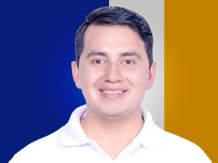

Nombres: | Paul Fernando
Apellidos: | Buestán Carabajo
Facebook:
Twitter: | @Bpaulf
Descripción:

